adobe flash flayer过期问题
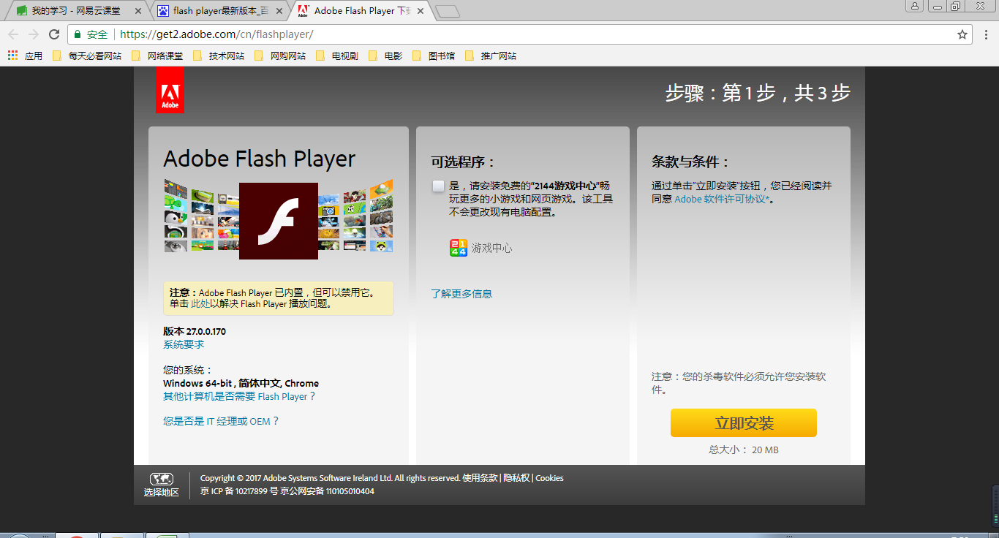

更新就可以了

